Problema
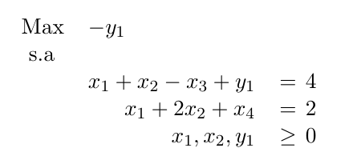
 | M | x1 | x2 | x3 | x4 | y1 | b
 | f1 | 1 | 1 | -1 | 0 | 1 | 4
 | f2 | 1 | 2 | 0 | 1 | 0 | 2
FOA | -1 | 0 | 0 | 0 | 0 | -1 | 0

